記入例
 |  |  |  |  |  |  |  | （治療用眼鏡等）
 |  |  |  |  |  |  |  |  |  |  |  |  |  |  |  |  |  |  |  |  |  | 常務理事 |  |  | 事務長 |  |  |  | 担当者
 |  |  |  |  |  |  |  | 療養費支給申請書

被保険者記入欄 | 記号･番号 |  |  |  |  | XXXX |  |  |  | - | XXXXXX |  |  |  |  |  |  |  | 電話番号 日中の連絡先 |  |  | XXX－XXX-XXXX
 | 会社・事業所名 |  |  |  |  | 〇〇株式会社 〇〇事業所 |  |  |  |  |  |  |  |  |  |  |  |  | 部署名 |  |  | 〇〇部 〇〇課
 | 被保険者氏名 |  |  |  |  | 健康 太郎 |  |  |  |  |  |  |  |  |  |  |  |  | 生 年 月 日 |  |  | ☑ | 昭和 | □ | 平成 |  | □ | 令和
 |  |  |  |  |  |  |  |  |  |  |  |  |  |  |  |  |  |  |  |  |  |  |  | Y |  | 年 | M |  | 月 | D |  | 日
 | 受診者氏名 年齢 |  |  |  |  | 健康 優子 |  |  |  |  |  |  |  |  | 年齢 |  | X才 |  | 生 年 月 日 |  |  | □ | 昭和 | □ | 平成 |  | ☑ | 令和
 |  |  |  |  |  |  |  |  |  |  |  |  |  |  |  |  |  |  |  |  |  |  |  | Y |  | 年 | M |  | 月 | D |  | 日
わからない場合は「不詳」と記入
 | 傷病名 |  |  |  |  | 弱視 |  |  |  |  |  |  |  |  |  |  |  |  | 発病の年月日 |  |  |  |  | Y |  | 年 | M |  | 月 | D |  | 日
 | 医療機関名 |  |  |  |  | 〇〇病院 |  |  |  |  |  |  |  |  |  |  |  |  | 初診日 |  |  |  |  | Y |  | 年 | M |  | 月 | D |  | 日
 | 医師作成指示日 |  |  |  |  |  |  |  | Y |  | 年 | M |  | 月 | D |  | 日 |  | 購入日 |  |  |  |  | Y |  | 年 | M |  | 月 | D |  | 日
 | 眼鏡等の作成 |  |  |  |  |  | ☑ | 初めて |  |  |  |  | □ |  | 再作成 |  |  |  | 支払った金額 |  |  |  |  |  |  |  | 12,235 |  |  |  |  | 円
 | 同 意 書
 | 療養費の支給決定を行うにあたり、古河電工健康保険組合が、医療機関等に対して照会を行い、回答・提供を受けること、また、医療機関等 が、古河電工健康保険組合の照会に対して回答することに同意します。尚、本紙の写しも有効と認めます。
同意書欄は
署名が必要です
同意書欄は
署名が必要です
 | 受診者署名 |  |  |  |  | 受診者ご署名（未成年の場合は親権者が記入） |  |  |  |  |  |  |  |  |  |  |  |  | 被保険者署名 |  |  | 被保険者ご署名
 |  |  |  |  |  | 健康 優子 |  |  |  |  |  |  |  |  |  |  |  |  |  |  |  | 健康 太郎
 | 受診者住所 |  |  |  |  | 〇〇県〇〇市〇〇町 X-X-X |  |  |  |  |  |  |  |  |  |  |  |  | 署名日
在職中の方はチェック
 |  |  |  |  |  |  |  |  |  |  |  |  |  |  |  |  |  |  |  |  |  |  |  | Y | 年 |  | M | 月 |  | D | 日
 | 在職中の給付金支払い に関する同意 |  |  |  |  |  |  |  |  | ☑ |  | 在職中、給付金は事業主経由で受領することに同意します。
 | 退職後に請求する場合に記入 （任意継続者：記号9990は記入不要）
退職後の請求、退職予定の方のみ口座を記入（任意継続被保険者を除く）
任意継続被保険者は、登録済の口座へ振込みます
 | 金融機関コード |  |  |  |  |  | 銀 行 信用金庫 信用組合 |  | 店舗コード |  |  |  |  |  | 支 店 本 店 出張所 |  | 種目 |  |  | 口座番号 |  |  |  | フリガナ
 |  |  |  |  |  |  |  |  |  |  |  |  |  |  |  |  | 普通預金 |  |  |  |  |  |  | 口座名義人

 | 添付書類 |  |  | ゆうちょ銀行を指定した場合は通帳のコピー（店名､店番､預金種目､口座番号が書いてあるページ）
 |  |  |  |  | ※ゆうちょ銀行の場合は、ゆうちょ銀行と店名（支店名）及び振込専用の新しい口座番号（7桁）を記入

申請前に必ず
確認してください
添付書類 |  | ☑ | 領収書（原本） フレーム・レンズ等の内訳がわかるもの
 |  | ☑ | 医師の作成指示書等（写し）
 |  | ☑ | 検査結果（写し） 作成指示書に視力等の検査結果が明記されていない場合
 |  | ☑ | 治療用眼鏡の写真（画像を印刷したもので可）
 | 【注意事項】 |  |  | ・領収書（原本）は返却できません。 申請前にご自身でコピーを取ってください。

健保記入欄 | 支給額 |  |  |  |  |  |  |  |  |  |  |  |  |  |  | 円 |  | 支給日 |  |  | 令和 |  | 年 |  | 月 |  |  | 日 |  | 発信者印
 | 備考 |  |  | 上限 円 実費 円 □初めて □再作成（前回作成 年 月 日） 負担割合 □７割 □８割
 |  |  |  |  |  |  |  |  |  |  |  |  |  |  |  |  |  |  |  |  |  |  |  |  |  |  |  |  |  |  |  | 033K 古河電工健保険組合

眼鏡の写真について
【治療用眼鏡の写真について】

以下の 「装具作成確認書 別添」 とともに、下記の方向について撮影してください
画像を印刷したものでも可です

② 正面斜め
⑤ 全体図
撮影方法の例（眼鏡）
④ ロゴ・商標等
① 正面
② 正面斜め
③ 側面
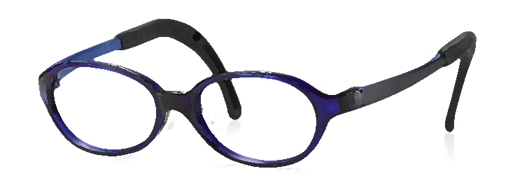
③ 側面
④ ロゴ・商標
① 正面
⑤ 全体図
⑥ 取扱説明書（ある場合）

⑤ 全体図
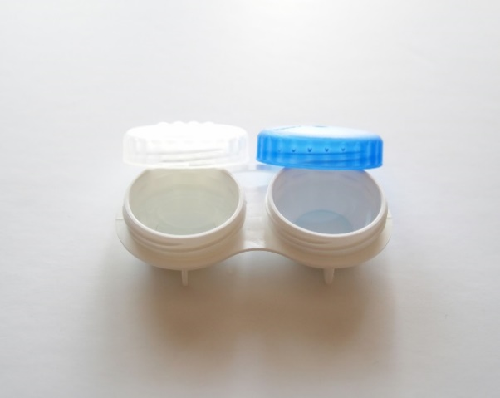
撮影例
良い例
悪い例

撮影方法の例（コンタクトレンズ）
装具作成確認書
装具作成確認書

キリトリ
 |  | ✄ |  |  |  |  | ✄

 | 装具作成確認書 別添
 | 記号･番号 |  | - | 被保険者氏名 |  | 受診者氏名
 | 治療用装具名 |  |  | 医師作成指示日 | 年 月 日 | 購入日 |  | 年 月 日
 |  |  |  |  |  |  |  |  | 033K 古河電工健保険組合

眼鏡の写真 記入例
【治療用眼鏡の写真について】

以下の 「装具作成確認書 別添」 とともに、下記の方向について撮影してください
画像を印刷したものでも可です

② 正面斜め
⑤ 全体図
撮影方法の例（眼鏡）
④ ロゴ・商標等
① 正面
② 正面斜め
③ 側面
③ 側面
④ ロゴ・商標
① 正面
⑤ 全体図
⑥ 取扱説明書（ある場合）

⑤ 全体図
撮影例
良い例
悪い例

撮影方法の例（コンタクトレンズ）
装具作成確認書
装具作成確認書

キリトリ
 |  |  |  | ✄ |  |  |  |  |  |  |  |  |  |  |  | ✄

 | 装具作成確認書 別添
 | 記号･番号 | X | X | X | X | - | X | X | X | X | X | X | 被保険者氏名 | 健康 太郎 | 受診者氏名 |  | 健康 優子
 | 治療用装具名 | 治療用眼鏡 |  |  |  |  |  |  |  |  |  |  | 医師作成指示日 | Y 年 M 月 D 日 | 購入日 |  | Y 年 M 月 D 日
 |  |  |  |  |  |  |  |  |  |  |  |  |  |  |  |  |  | 033K 古河電工健保険組合

